Bedingungen
Bei erstmaliger Nutzung dieser Datei: Bitte bestätigen Sie die oberhalb gezeigte Sicherheitswarnung durch klicken von [Inhalt aktivieren] und akzeptieren Sie die dann erscheinende Sicherheitswarnung zu Makros

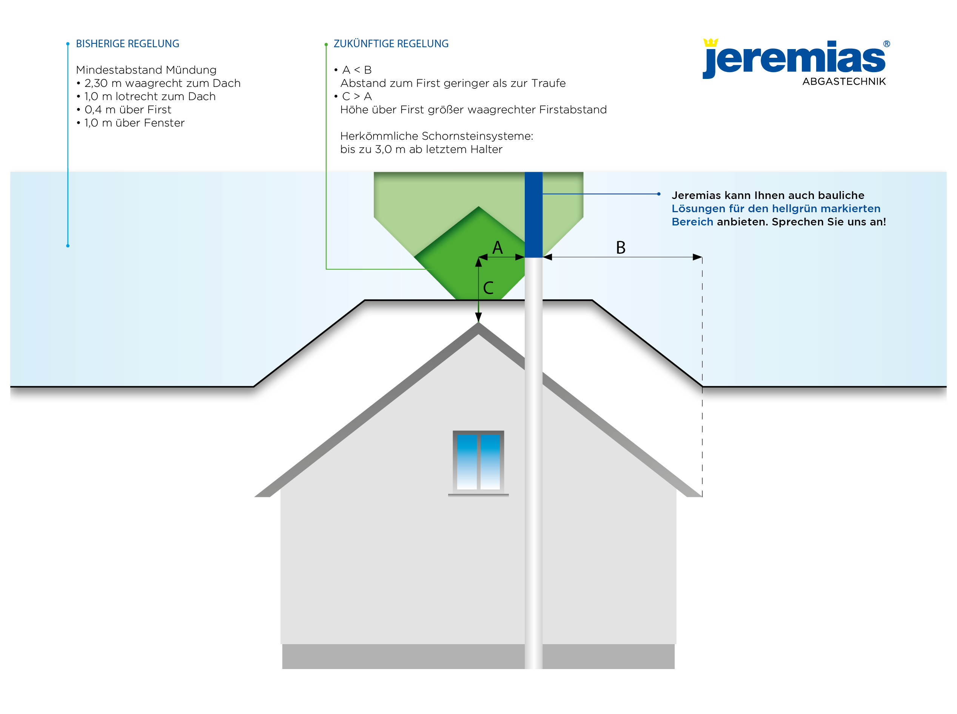
Ermittlung der erforderlichen Schornsteinhöhen über Dachkante
nach den neuen Ableitbedingungen für Abgase - gütig ab 1. Januar 2022
1. BImSchV - §19 Verordnung über kleine und mittlere Feuerungsanlagen

Willkommen bei Jeremias Abgastechnik
Bitte lesen Sie nachfolgende Hinweise durch und bestätigen diese. Erst dann steht Ihnen die Berechnung zur Verfügung.
Dieses Programm ist eine vereinfachte Planungshilfe nach 1. BImSchV §19 (1). Die alternativ anwendbaren Vorgaben nach VDI 3781 Blatt 4 werden hier nicht berücksichtigt.
Diese Datei ist eine Hilfestellung zur mathematischen Ermittlung der erforderlichen Schornsteinhöhen ab Dachkante.
Weitere gesetzliche Vorgaben sind nicht berücksichtigt worden.
Achten Sie bitte auf jeden Fall weiterhin darauf, dass Mündungsöffnungen (feste Brennstoffe bis 50 kW) im Umkreis von 15m Öffnungen (Fenster o.ä.) um 1m überragen müssen. Dieser Umkreis vergrößert sich um 2m je weitere angefangene 50 kW bis auf höchstens 40m.
Die BImSchV unterscheidet keine Dachformen, sondern nur Dachneigungen.
Während bei allen Dachneigungen kleiner 20° immer ein fiktiver First von 20° für die Berechnung der Mündungshöhe zugrunde gelegt wird, geht die Berechnung bei allen Dachneigungen ab 20° von der tatsächlichen Firsthöhe aus.
Die Auswahl der Dachform in unserem Programm dient nur der besseren bildlichen Darstellung, für die Berechnung zählt nur die eingegebene Dachneigung.
Dieses Tool funktioniert nur unter Microsoft Windows!

 | Support-Code | Version: 2.6 / 10.08.2022

